MAPA DE EGRESSOS POR ANO
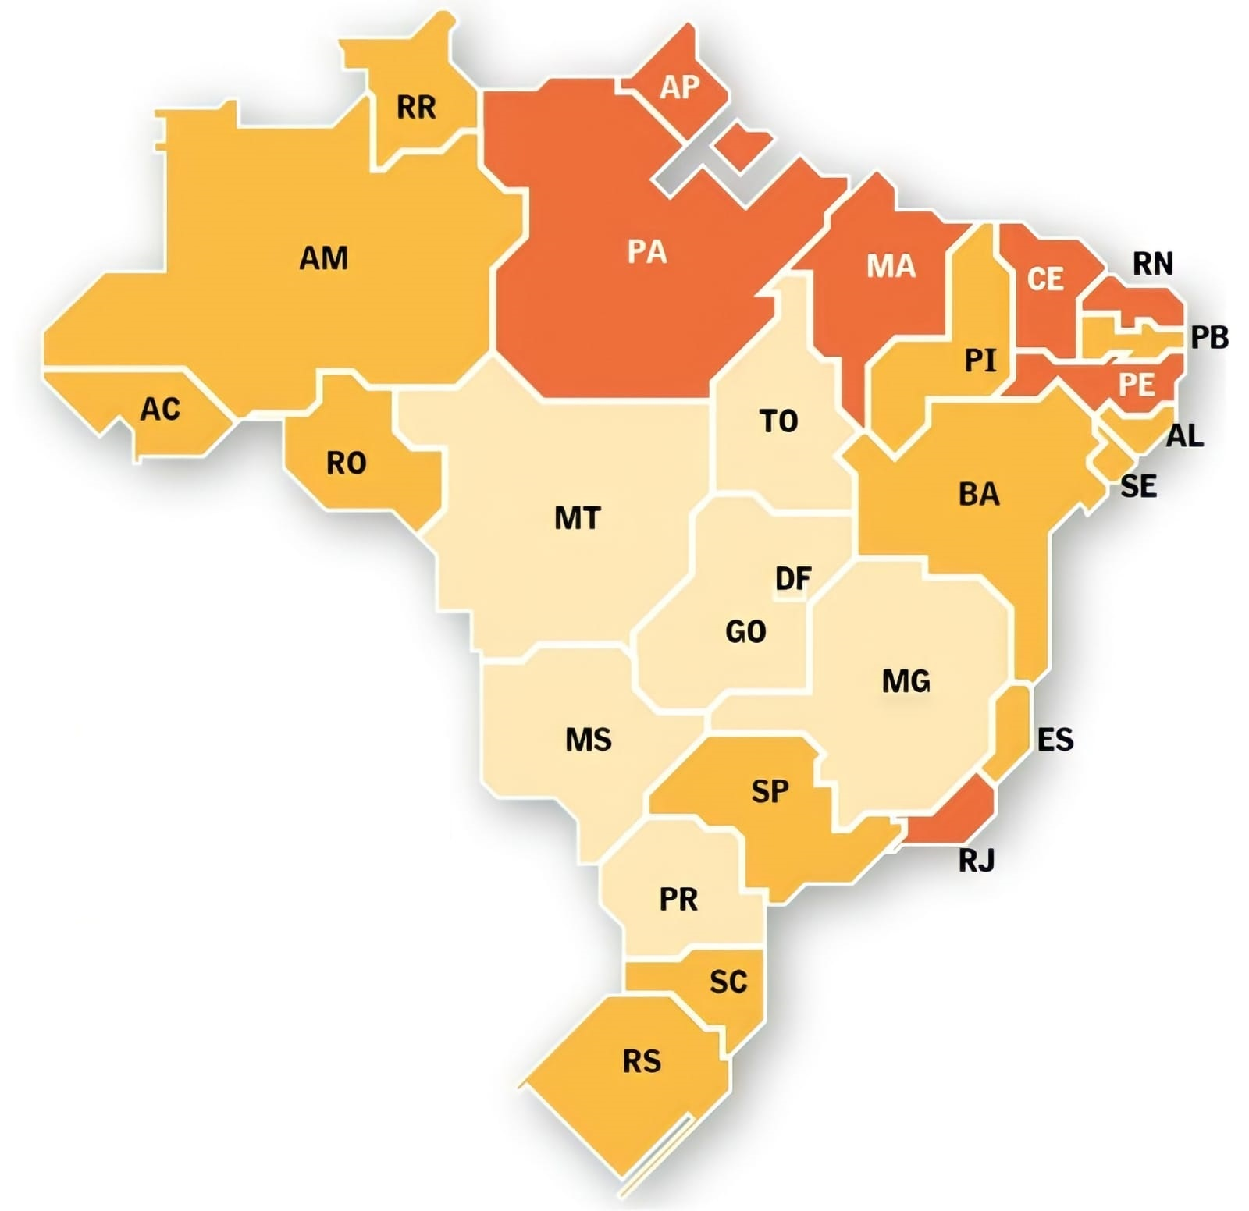
 |  |  | MAPA DE EGRESSOS DO PPGVS POR ESTADO BRASILEIRO
ESTADOS | Nº DE ALUNOS
 | STRICTO SENSU | LATO SENSU
RJ | 390 | 169
SC | 1 | 0
RS | 5 | 1
MG | 11 | 26
ES | 5 | 0
GO | 1 | 0
MA | 2 | 1
PE | 2 | 29
SE | 2 | 0
SP | 5 | 2
PA | 7 | 2
DF | 2 | 0
AP | 7 | 21
PR | 0 | 2
RN | 1 | 0
CE | 1 | 1
BA | 1 | 1
TOTAL | 443 | 255

ATUALIZADO EM 25 DE OUTUBRO DE 2021

